Sheet1
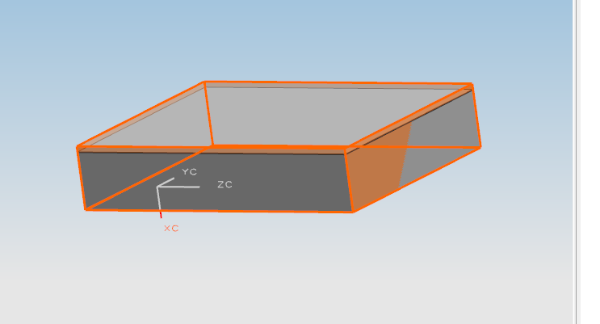

最新外挂包容体，所有状态下，高度都增加3，（以前没有这个问题），如左图长方体，没有颜色 上边也增加3，

这样导致我们2套图几十个块购买错误

请确认！

